Samlet resultat
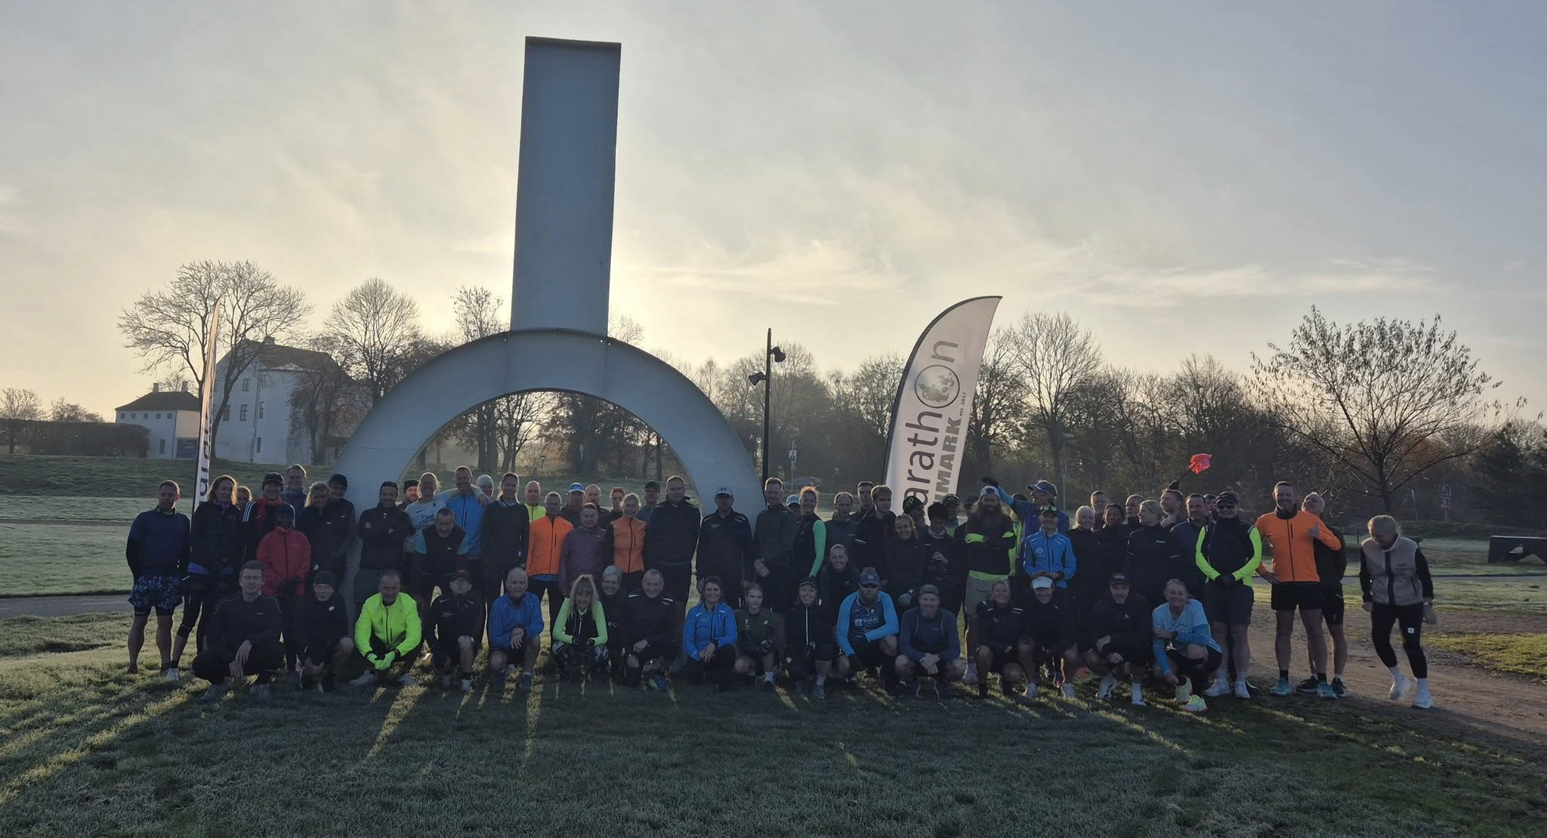
Kommuneserie Vest | Ca. 400 hm | Ca. 300 hm | Ca. 200 hm | 900 hm | 300 hm
Marathon | Aabenraa | Haderslev | Kolding | Samlet | Gennemsnit | Aabenraa
Allan Christensen | 3:34:51 | - | - | 3:34:51 | 3:34:51
Allan Heinsvig | - | - | 4:26:57 | 4:26:57 | 4:26:57
Allan Saaby | 4:10:17 |  |  | 4:10:17 | 4:10:17
Anne-Marie Lyngbye Nilsson | 4:52:57 | 5:19:51 | 5:21:45 | 15:34:33 | 5:11:31
Annette Juul Eskildsen | 4:10:16 | - | - | 4:10:16 | 4:10:16
Birgitte Storm | 5:24:34 | - | 5:14:48 | 10:39:22 | 5:19:41
Camilla Pedersen | 4:45:51 | 4:55:12 | 4:27:27 | 14:08:30 | 4:42:50
Claus Jeslund | 3:52:06 | 4:11:48 | 4:07:05 | 12:10:59 | 4:03:40
Claus Sørensen | 4:45:51 | - | 4:27:27 | 9:13:18 | 4:36:39
Connie Kjølbye | 4:45:51 | 4:55:12 | 4:32:37 | 14:13:40 | 4:44:33
David Bredo | 3:54:11 | 3:54:32 | 3:39:31 | 11:28:14 | 3:49:25
Dorthe Roslev | - | - | DNF | - | -
Flemming Schmidt | 5:19:37 | 5:29:13 | 4:41:00 | 15:29:50 | 5:09:57
Ib Jensen | - | - | 4:39:33 | 4:39:33 | 4:39:33
Jan Boll Jensen | 4:02:42 | 4:28:52 | 4:00:00 | 12:31:34 | 4:10:31
Jesper Steen Olsen | - | 4:41:30 | - | 4:41:30 | 4:41:30 | Haderslev
Jesper Thygesen | 4:06:39 | 4:16:10 | 3:55:18 | 12:18:07 | 4:06:02
Jørgen Jakobsen | 3:56:33 | 4:21:30 | 3:56:02 | 12:14:05 | 4:04:42
Katja Mortensen | 5:04:59 | 6:08:59 | 2:29:11 | 13:43:09 | 4:34:23
Kenneth Badensø | 4:26:04 | 4:42:18 | 4:08:27 | 13:16:49 | 4:25:36
Karen Bente Holmgaard | 4:48:59 | - | - | 4:48:59 | 4:48:59
Kim Høxbro | 3:07:15 | 5:25:28 | 5:29:45 | 14:02:28 | 4:40:49
Kira Maibøll | 5:15:16 | 5:45:37 | 5:53:11 | 16:54:04 | 5:38:01
Kristine Kusk Schmelling | 4:48:59 | 5:03:54 | 4:48:53 | 14:41:46 | 4:53:55
Lars Rasmussen | 3:54:33 | 3:58:27 | 3:48:57 | 11:41:57 | 3:53:59
Lars Sørensen | 4:28:25 | 4:46:25 | 4:43:13 | 13:58:03 | 4:39:21
Lone Dyrholm | 3:54:33 | 4:03:03 | 3:53:45 | 11:51:21 | 3:57:07 | Kl. 0830 | Kl. 0900
Lone Friis | 5:02:51 | 5:06:00 | 4:54:15 | 15:03:06 | 5:01:02
Maja Scheel | 4:14:30 | 4:38:24 | 4:03:11 | 12:56:05 | 4:18:42
Marianne Eliasen | 4:45:51 | 4:55:12 | 4:27:27 | 14:08:30 | 4:42:50 | Christiansfeld (Kolding)
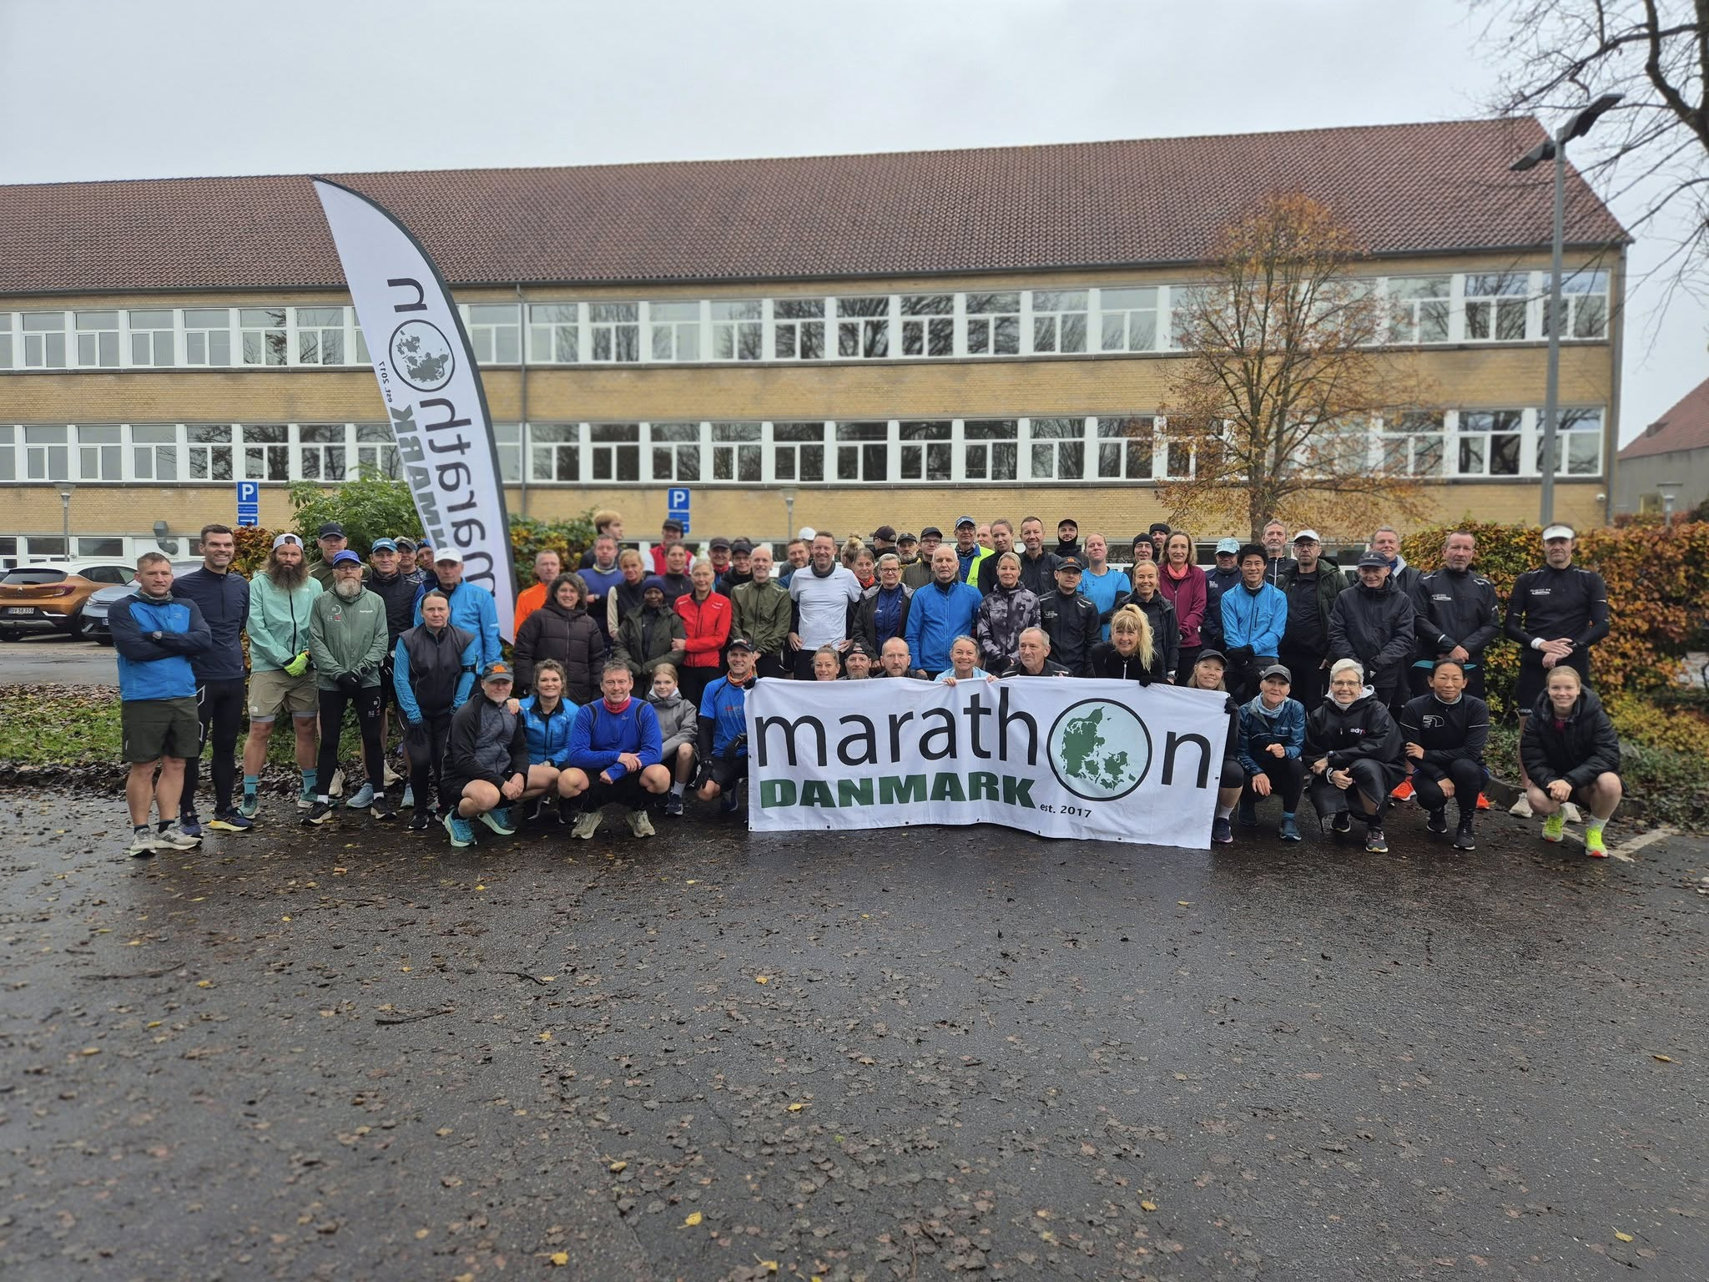
Mogens Biehl Terkelsen | 3:39:08 | 3:44:46 | 3:33:25 | 10:57:19 | 3:39:06
Morten Brogaard Jakobsen | 4:34:09 | 4:55:11 | 3:58:23 | 13:27:43 | 4:29:14
Niels Rossen | - | 4:34:33 | - | 4:34:33 | 4:34:33
Ole Hansen | 5:16:16 | 5:51:08 | 5:53:11 | 17:00:35 | 5:40:12
Olivia Maibøll | - | 2:44:56 | 5:53:11 | 8:38:07 | 5:45:25
Per Falgren | 3:57:34 | 4:03:03 | 3:53:45 | 11:54:22 | 3:58:07
Per Foss | 3:54:11 | 3:54:32 | 3:39:31 | 11:28:14 | 3:49:25
Peter Jakobsen | 5:34:25 | 6:08:59 | 4:45:08 | 16:28:32 | 5:29:31
René Randrup Rasmussen | 4:13:50 | 4:24:05 | 3:40:05 | 12:18:00 | 4:06:00
Rikke Cebula | 4:08:20 | 4:27:31 | 4:03:25 | 12:39:16 | 4:13:05
Steen Christesen | 3:54:11 | 3:54:32 | 3:39:31 | 11:28:14 | 3:49:25
Steen Dahl | 4:47:28 | 5:07:50 | 4:45:08 | 14:40:26 | 4:53:29
Sten Hymøller | 5:19:38 | 5:29:13 | 4:47:56 | 15:36:47 | 5:12:16
Stig Kuhlman | 5:48:42 | 5:25:28 | 5:29:45 | 16:43:55 | 5:34:38
Sune Hundebøll | 3:53:05 | 3:58:42 | 3:57:02 | 11:48:49 | 3:56:16
Søren Drewsen | 4:14:30 | 4:38:24 | 4:30:13 | 13:23:07 | 4:27:42
Thomas Eul | 5:13:01 | 5:35:08 | 5:24:19 | 16:12:28 | 5:24:09
Tina Forsmann | 5:04:59 | 6:08:52 | 2:37:53 | 13:51:44 | 4:37:15
Ulla Due Lange | 3:34:51 | 3:45:33 | 3:34:51 | 10:55:15 | 3:38:25
Ulrik Pihl | 3:54:11 | 4:28:52 | 3:35:35 | 11:58:38 | 3:59:33
 | 45 | 41 | 42 | 128 | 43

Halvmarathon | Aabenraa | Haderslev | Kolding | Samlet | Gennemsnit
Alex Nielsen | 2:23:17 | 2:20:58 | 2:15:23 | 6:59:38 | 2:19:53
Alice Ravn | 3:24:48 | 3:19:02 | 2:19:19 | 9:03:09 | 3:01:03
Anne Edith Jeppsson | - | 2:52:07 | 3:24:31 | 6:16:38 | 3:08:19
Bjarne Hartvig Jensen | 2:35:36 | 2:50:34 | 2:29:11 | 7:55:21 | 2:38:27
Dennis Rasmussen | 2:14:37 | 2:10:13 | 2:00:00 | 6:24:50 | 2:08:17
Dorte Corvinius | 2:35:38 | 2:50:22 | 2:32:28 | 7:58:28 | 2:39:29
Eli Jacobi Nielsen | 2:43:58 | 2:48:46 | 2:37:58 | 8:10:42 | 2:43:34
Ester Jacobi Nielsen | 2:25:09 | 2:52:04 | 2:29:11 | 7:46:24 | 2:35:28
Hans Lindhøj Nielsen | 3:07:15 | 3:24:16 | 3:24:15 | 9:55:46 | 3:18:35
Henrik Birkedal | - | - | 1:58:48 | 1:58:48 | 1:58:48
Jan Pharao | 2:31:47 | 2:47:57 | - | 5:19:44 | 2:39:52
Jeanette Wly | 2:35:32 | 2:52:03 | 2:32:28 | 8:00:03 | 2:40:01
Jens Poulsen | 2:23:17 | 2:20:57 | 2:15:22 | 6:59:36 | 2:19:52
Jes Ottosen | 4:17:25 | 2:50:36 | 2:32:28 | 9:40:29 | 3:13:30
Jes Strate | 2:20:36 | 2:09:46 | 2:05:22 | 6:35:44 | 2:11:55
Jonna Petersen | 4:03:52 | 4:26:44 | - | 8:30:36 | 4:15:18
Kenneth Bagger | 2:21:06 | 2:20:42 | 1:59:06 | 6:40:54 | 2:13:38
Kenneth Enevoldsen | 2:37:20 | 2:21:42 | 2:37:35 | 7:36:37 | 2:32:12
Kirsten Bonde | 3:07:11 | 6:08:59 | 2:54:00 | 12:10:10 | 3:02:33
Lene Callesen | 2:14:14 | - | - | 2:14:14 | 2:14:14
Louise Vonsild | 2:31:46 | 2:29:47 | 2:31:38 | 7:33:11 | 2:31:04
Maja Ravn | 3:24:48 | 3:59:53 | 3:53:08 | 11:17:49 | 3:45:56
Maria Boy Birck | 2:24:19 | - | - | 2:24:19 | 2:24:19
Martin Utzon Terp | 2:21:04 | 2:38:28 | 1:55:50 | 6:55:22 | 2:18:27
Mette Bruun-Nielsen | 2:37:20 | 2:52:08 | 2:37:35 | 8:07:03 | 2:42:21
Mette Olsen | 2:25:12 | 2:26:21 | 2:18:28 | 7:10:01 | 2:23:20
Michael Hall Larsen | 3:57:27 | 2:07:11 | 2:03:02 | 8:07:40 | 3:15:04
Mikael Lassen | 2:22:04 | 2:24:53 | 2:21:48 | 7:08:45 | 2:22:55
Palle Nielsen | 2:21:00 | 2:57:48 | 2:24:30 | 7:43:18 | 2:34:26
Ricky Andersen | 2:14:23 | DNF | - | 2:14:23 | 2:14:23
Rikke Ruby | - | 1:52:32 | 1:45:27 | 3:37:59 | 1:49:00
Thomas Ravn | 2:00:01 | 2:07:04 | 3:37:07 | 7:44:12 | 2:34:44
Tina Moos Rasmussen | 2:14:14 | - | - | 2:14:14 | 2:14:14
 | 29 | 30 | 29 | 88 | 29

